ORGANIGRAMM
Muster:
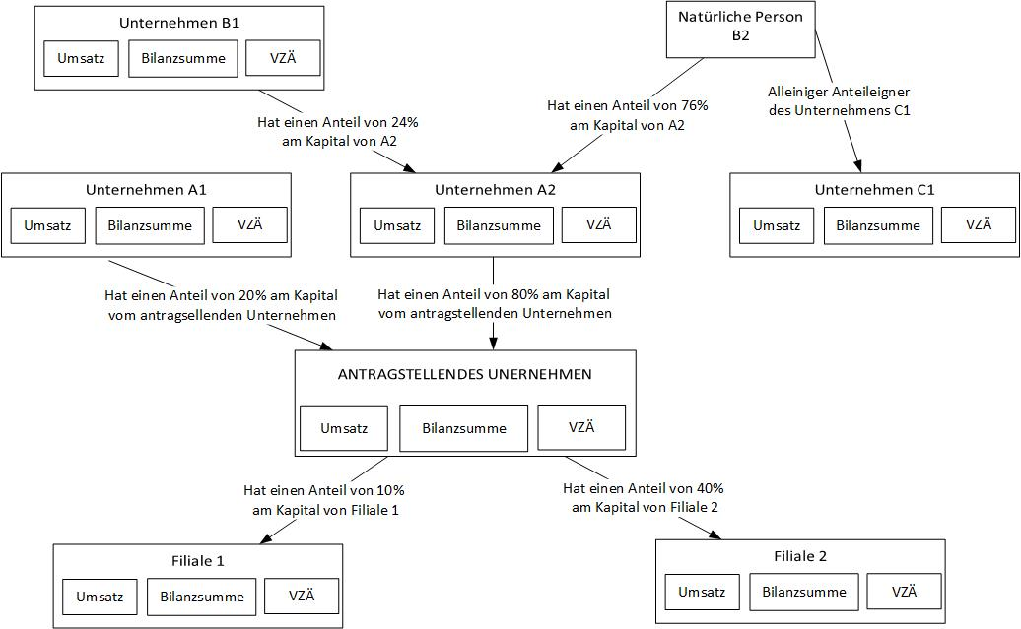

Für dieses Beispiel: Berechnungsschema und Erläuterungen
Unternehmen | % der Stimmrechte, die für den Umsatz, die Bilanzsumme und die Anzahl der VZÄ zu berücksichtigen sind: : | Begründung
Antragstellendes Unternehmen | 100% | antragstellendes Unternehmen
Unternehmen A1 | 0% | Beteiligung < 25 % am antragstellenden Unternehmen
Unternehmen A2 | 100% | Beteiligung > 50 % am antragstellenden Unternehmen
Unternehmen B1 | 0% | Beteiligung < 25 % am antragstellenden Unternehmen
Natürliche Person B2 | 100% | Beteiligung > 50 % am Unternehmen A2
Unternehmen C1 | 100% | da Beteiligung von B2 > 50 % am Unternehmen C1
Tochterunternehmen 1 | 0% | Beteiligung des antragstellenden Unternehmens < 25 %
Tochterunternehmen 2 | 40% | 25 % < Beteiligung des antragstellenden Unternehmens < 50 %

